Sheet1
 |  |  |  | 2023年 |  |  |  |  | 2024年
柜号 | 抽屉号 | 编号 | 名称 | 8月 | 9月 | 10月 | 11月 | 12月 | 1月 | 2月 | 3月 | 合计
 |  | 1 | 冷水机组 | 38.71 | 71.34 | 69.4 | 21.17 | 8.22 | 5.99 | 5.81 | 9.2 | 229.84
 |  | 2 | 一次泵 | 4.73 | 11.14 | 8.9 | 5.53 | 5.51 | 9.64 | 5.86 | 7.7 | 59.01
 |  | 3 | 车间二二次泵 | 0 | 3.15 | 2.44 | 1.34 | 1.17 | 1.26 | 0.89 | 0.7 | 10.95
 |  | 4 | 冷却泵 | 6.95 | 12.33 | 11.43 | 9.56 | 3.5 | 3.79 | 3.29 | 2.63 | 53.48
 |  | 5 | 冷却塔 | 2.2 | 4.88 | 3.41 | 1.32 | 0.43 | 0.05 | 0.12 | 0.3 | 12.71
 |  | 6 | 合计 | 52.59 | 102.84 | 95.58 | 38.92 | 18.83 | 20.73 | 15.97 | 20.53 | 365.99

历史能耗数据统计
 | 冷却塔控制箱1 | 冷却塔控制箱2 | 冷却水泵控制箱 | 冷却水泵控制箱 | 冷却水泵控制箱 | 离心式冷水机组 | 离心式冷水机组 | 冷冻水泵控制箱 | 冷却水泵控制箱 | 冷冻水泵控制箱 | 冷冻水泵控制箱 | 螺杆冷水机组
9月
10月
11月
12月
1月
2月
3月

附图示例
1、群控界面照片（上位机&触摸屏）
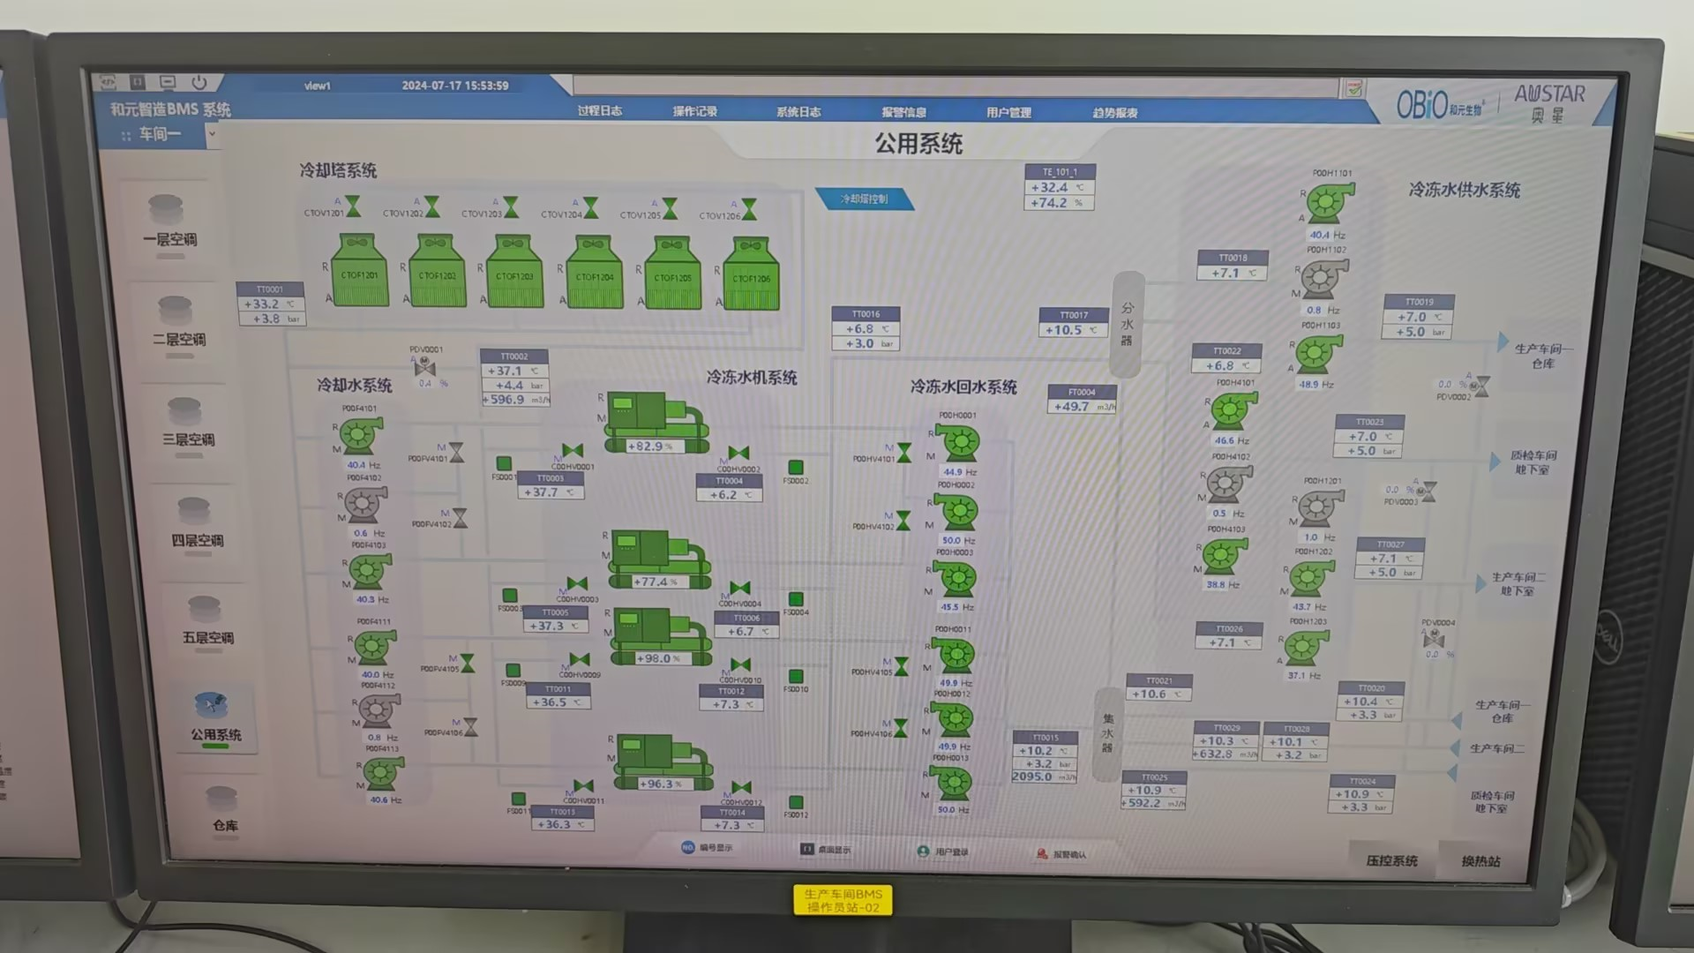
2、冷水站房整体照片
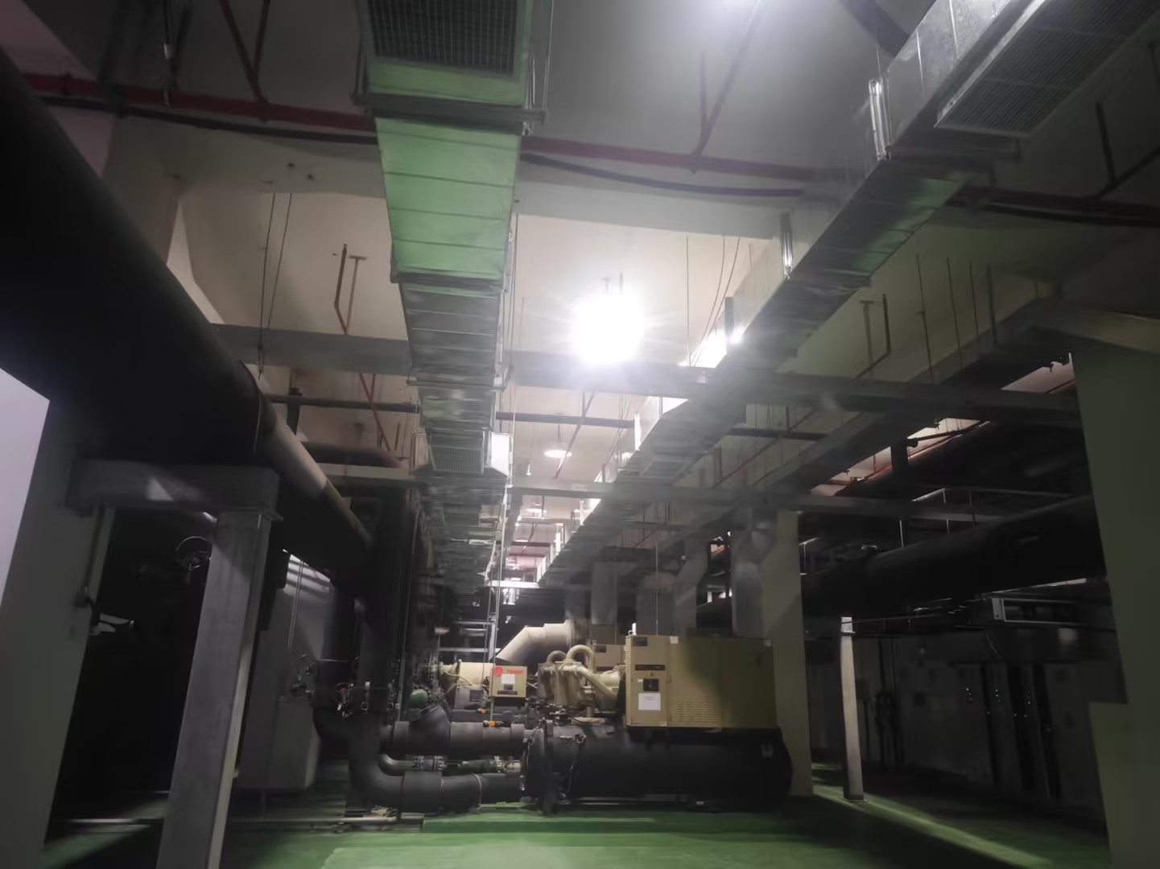
3、当前运行冷机显示屏照片有电流，进出水温度（群控画面有也可）

4、是否有管路系统图或者站房的设计施工图等

